Escenario 1
Escenario 1 | HAPPY PATH
Casos de Prueba | CASO 1 El bot se comporta como lo esperado, completando todos los pasos
Fecha de ejecución de la prueba | [26.02.2026]
Responsable de Ejecutar la Fecha | [Sofia Gamboggi]

CASO 1: El bot se comporta como lo esperado, completando todos los pasos
 | Pasos del proceso | Notas/Datos de Prueba | Resultado | Comentarios - Team RPA (Completar con datetime de LOG y Email si corresponde) | Captura mensaje/notificación/ Mail/Output
 | 1. Ingresar a la carpeta compartida | Usuario Windows con permisos + Carpera compartida | Correcto | El paso se concretó como lo esperado. | N/A
 | 2. Verificación del documento de excel "Titulos_peliculas.xlsx" | Excel "Titulos_peliculas.xlsx" | Correcto | El paso se concretó como lo esperado. | N/A
 | 3. Ingresar al portal de IMDB | N/A | Correcto | El paso se concretó como lo esperado. | N/A
 | 4. Ingrear al portal Jotform | N/A | Correcto | El paso se concretó como lo esperado. | N/A
 | 5. Recorre el excel y guarda los titulos | N/A | Correcto | El paso se concretó como lo esperado. | N/A
 | 6. Busca el titulo de la pelicula en IMDB | N/A | Correcto | El paso se concretó como lo esperado. | N/A
 | 7. Captura la calificacion y la guarda | N/A | Correcto | El paso se concretó como lo esperado. | N/A
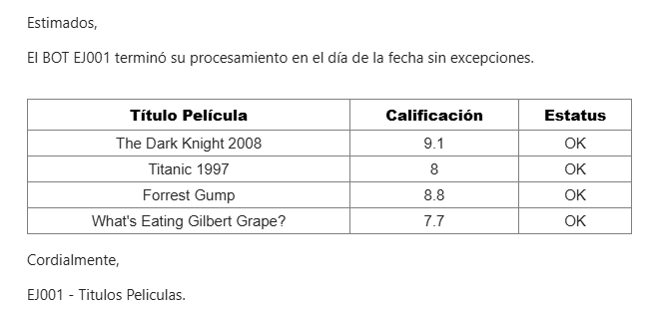
 | 8. Carga el formulario con las calificaciones halladas | N/A | Correcto | El paso se concretó como lo esperado. | N/A
 | 9. Generar informe | N/A | Correcto | El paso se concretó como lo esperado. | N/A
 | 10. Envío de notificación | Dirección de Email del área | Correcto | El paso se concretó como lo esperado. | Imagen notificacion

Escenario 2
Escenario 2 | Problemas con la apertura del archivo de input
Casos de Prueba | CASO 1 No hay archivos input para procesar | CASO 2 El excel está vacío
Fecha de ejecución de la prueba | [02.03.2026] | [02.03.2026]
Responsable de Ejecutar la Fecha | [Sofia Gambggi] | [Sofia Gamboggi]

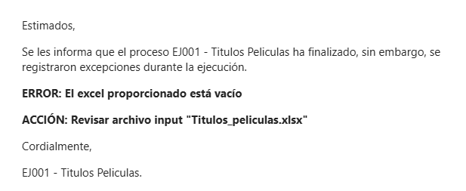
CASO 1: No hay archivos input para procesar
 | Pasos del proceso | Notas/Datos de Prueba | Resultado | Comentarios - Team RPA (Completar con datetime de LOG y Email si corresponde) | Captura Mail
 | 1. Ingresar a la carpeta compartida | Usuario Windows con permisos + Carpera compartida | Correcto | El paso se concretó como lo esperado. | N/A
 | 2. Verificación del documento de excel "Titulos_peliculas.xlsx" | Excel "Titulos_peliculas.xlsx" | Correcto | El paso no pudo concetarse; por lo que el resultado de la prueba es correcto. | N/A
 | 3. Ingresar al portal de IMDB | N/A | Correcto | Se omitió el paso | N/A
 | 4. Ingrear al portal Jotform | N/A | Correcto | Se omitió el paso | N/A
 | 5. Recorre el excel y guarda los titulos | N/A | Correcto | Se omitió el paso | N/A
 | 6. Busca el titulo de la pelicula en IMDB | N/A | Correcto | Se omitió el paso | N/A
 | 7. Captura la calificacion y la guarda | N/A | Correcto | Se omitió el paso | N/A
 | 8. Carga el formulario con las calificaciones halladas | N/A | Correcto | Se omitió el paso | N/A
 | 9. Generar informe | N/A | Correcto | Se omitió el paso | N/A
 | 10. Envío de notificación | Dirección de Email del área | Correcto | El paso se concretó como lo esperado. | Imagen notificacion

CASO 2: El excel esta vacío
 | Pasos del proceso | Notas/Datos de Prueba | Resultado | Comentarios - Team RPA (Completar con datetime de LOG y Email si corresponde) | Captura Mail
 | 1. Ingresar a la carpeta compartida | Usuario Windows con permisos + Carpera compartida | Correcto | El paso se concretó como lo esperado. | N/A
 | 2. Verificación del documento de excel "Titulos_peliculas.xlsx" | Excel "Titulos_peliculas.xlsx" | Correcto | El paso no pudo concetarse; por lo que el resultado de la prueba es correcto. | N/A
 | 3. Ingresar al portal de IMDB | N/A | Correcto | Se omitió el paso | N/A
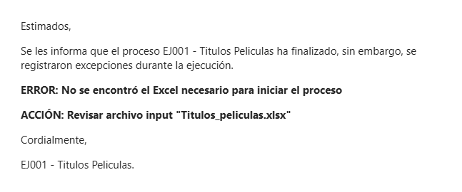
 | 4. Ingrear al portal Jotform | N/A | Correcto | Se omitió el paso | N/A
 | 5. Recorre el excel y guarda los titulos | N/A | Correcto | Se omitió el paso | N/A
 | 6. Busca el titulo de la pelicula en IMDB | N/A | Correcto | Se omitió el paso | N/A
 | 7. Captura la calificacion y la guarda | N/A | Correcto | Se omitió el paso | N/A
 | 8. Carga el formulario con las calificaciones halladas | N/A | Correcto | Se omitió el paso | N/A
 | 9. Generar informe | N/A | Correcto | Se omitió el paso | N/A
 | 10. Envío de notificación | Dirección de Email del área | Correcto | El paso se concretó como lo esperado. | Imagen notificacion

Escenario 3
Escenario 3 | Problema con el portal IMDB
Casos de Prueba | CASO 1 Exc 3: El portal IMDB no funciona
Fecha de ejecución de la prueba | [02.03.2026]
Responsable de Ejecutar la Fecha | [Sofia Gamboggi]

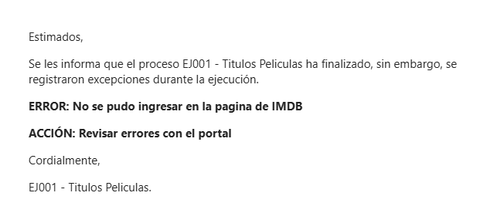
CASO 1: El portal IMDB no funciona
 | Pasos del proceso | Notas/Datos de Prueba | Resultado | Comentarios - Team RPA (Completar con datetime de LOG y Email si corresponde) | Captura Mail
 | 1. Ingresar a la carpeta compartida | Usuario Windows con permisos + Carpera compartida | Correcto | El paso se concretó como lo esperado. | N/A
 | 2. Verificación del documento de excel "Titulos_peliculas.xlsx" | Excel "Titulos_peliculas.xlsx" | Correcto | El paso se concretó como lo esperado. | N/A
 | 3. Ingresar al portal de IMDB | N/A | Correcto | El paso no pudo concetarse; por lo que el resultado de la prueba es correcto. | N/A
 | 4. Ingrear al portal Jotform | N/A | Correcto | Se omitió el paso | N/A
 | 5. Recorre el excel y guarda los titulos | N/A | Correcto | Se omitió el paso | N/A
 | 6. Busca el titulo de la pelicula en IMDB | N/A | Correcto | Se omitió el paso | N/A
 | 7. Captura la calificacion y la guarda | N/A | Correcto | Se omitió el paso | N/A
 | 8. Carga el formulario con las calificaciones halladas | N/A | Correcto | Se omitió el paso | N/A
 | 9. Generar informe | N/A | Correcto | Se omitió el paso | N/A
 | 10. Envío de notificación | Dirección de Email del área | Correcto | El paso se concretó como lo esperado. | Imagen notificacion

Escenario 5
Escenario 3 | Problema con el titulo de una pelicula
Casos de Prueba | CASO 1 El titulo de la película tiene menos de 4 caracteres | CASO 2 El titulo de la película no se encuentra en IMDB | CASO 2 El titulo de una pelicula no se encuentra e el form
Fecha de ejecución de la prueba | [02.03.2026] | [02.03.2026] | [02.03.2026]
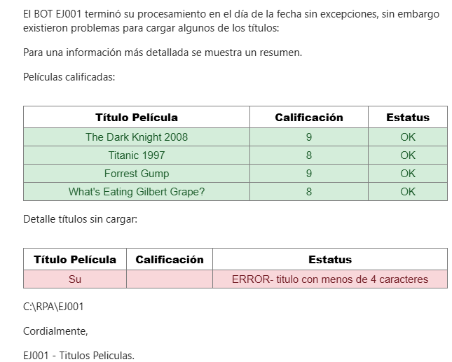
Responsable de Ejecutar la Fecha | [Sofia Gamboggi] | [Sofia Gamboggi] | [Sofia Gamboggi]

CASO 1: El título de la película tiene menos de 4 caracteres
 | Pasos del proceso | Notas/Datos de Prueba | Resultado | Comentarios - Team RPA (Completar con datetime de LOG y Email si corresponde) | Captura Mail
 | 1. Ingresar a la carpeta compartida | Usuario Windows con permisos + Carpera compartida | Correcto | El paso se concretó como lo esperado. | N/A
 | 2. Verificación del documento de excel "Titulos_peliculas.xlsx" | Excel "Titulos_peliculas.xlsx" | Correcto | El paso se concretó como lo esperado. | N/A
 | 3. Ingresar al portal de IMDB | N/A | Correcto | El paso se concretó como lo esperado. | N/A
 | 4. Ingrear al portal Jotform | N/A | Correcto | El paso se concretó como lo esperado. | N/A
 | 5. Recorre el excel y guarda los titulos | N/A | Correcto | El paso se concretó como lo esperado. | N/A
 | 6. Busca el titulo de la pelicula en IMDB | N/A | Correcto | El paso no pudo concetarse; por lo que el resultado de la prueba es correcto. | N/A
 | 7. Captura la calificacion y la guarda | N/A | Correcto | Se omitió el paso | N/A
 | 8. Carga el formulario con las calificaciones halladas | N/A | Correcto | Se omitió el paso | N/A
 | 9. Generar informe | N/A | Correcto | El paso se concretó como lo esperado. | N/A
 | 10. Envío de notificación | Dirección de Email del área | Correcto | El paso se concretó como lo esperado. | Imagen notificacion

CASO 2: El título de la película no se encuentra en IMDB
 | Pasos del proceso | Notas/Datos de Prueba | Resultado | Comentarios - Team RPA (Completar con datetime de LOG y Email si corresponde) | Captura Mail
 | 1. Ingresar a la carpeta compartida | Usuario Windows con permisos + Carpera compartida | Correcto | El paso se concretó como lo esperado. | N/A
 | 2. Verificación del documento de excel "Titulos_peliculas.xlsx" | Excel "Titulos_peliculas.xlsx" | Correcto | El paso se concretó como lo esperado. | N/A
 | 3. Ingresar al portal de IMDB | N/A | Correcto | El paso se concretó como lo esperado. | N/A | de este caso falta agregar el codigo ya que no funciona
 | 4. Ingrear al portal Jotform | N/A | Correcto | El paso se concretó como lo esperado. | N/A
 | 5. Recorre el excel y guarda los titulos | N/A | Correcto | El paso se concretó como lo esperado. | N/A
 | 6. Busca el titulo de la pelicula en IMDB | N/A | Correcto | El paso no pudo concetarse; por lo que el resultado de la prueba es correcto. | N/A
 | 7. Captura la calificacion y la guarda | N/A | Correcto | Se omitió el paso | N/A
 | 8. Carga el formulario con las calificaciones halladas | N/A | Correcto | Se omitió el paso | N/A
 | 9. Generar informe | N/A | Correcto | El paso se concretó como lo esperado. | N/A
 | 10. Envío de notificación | Dirección de Email del área | Correcto | El paso se concretó como lo esperado. | Imagen notificacion

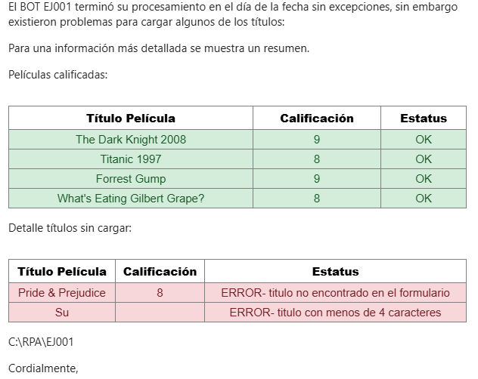
CASO 3: El título de la película no se encuentra en el form
 | Pasos del proceso | Notas/Datos de Prueba | Resultado | Comentarios - Team RPA (Completar con datetime de LOG y Email si corresponde) | Captura Mail
 | 1. Ingresar a la carpeta compartida | Usuario Windows con permisos + Carpera compartida | Correcto | El paso se concretó como lo esperado. | N/A
 | 2. Verificación del documento de excel "Titulos_peliculas.xlsx" | Excel "Titulos_peliculas.xlsx" | Correcto | El paso se concretó como lo esperado. | N/A
 | 3. Ingresar al portal de IMDB | N/A | Correcto | El paso se concretó como lo esperado. | N/A
 | 4. Ingrear al portal Jotform | N/A | Correcto | El paso se concretó como lo esperado. | N/A
 | 5. Recorre el excel y guarda los titulos | N/A | Correcto | El paso se concretó como lo esperado. | N/A
 | 6. Busca el titulo de la pelicula en IMDB | N/A | Correcto | El paso se concretó como lo esperado. | N/A
 | 7. Captura la calificacion y la guarda | N/A | Correcto | El paso se concretó como lo esperado. | N/A
 | 8. Carga el formulario con las calificaciones halladas | N/A | Correcto | El paso no pudo concetarse; por lo que el resultado de la prueba es correcto. | N/A
 | 9. Generar informe | N/A | Correcto | El paso se concretó como lo esperado. | N/A
 | 10. Envío de notificación | Dirección de Email del área | Correcto | El paso se concretó como lo esperado. | Imagen notificacion

